상품제안서
로이체 탁상용 매직 무선 에어서큘레이터 | 상품코드: F01261

 |  |  |  |  |  |  | 02-412-0044 | www.easy1.co.kr
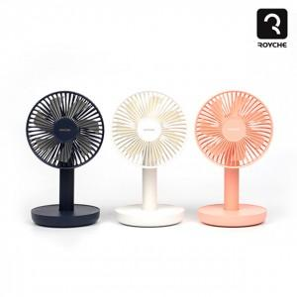

【상세/제작정보】 | *핑크만 가능합니다.

【인쇄/포장옵션】 | 실크 / 포장지포장

【공급단가】 | 수량 | 50~ | 100~ | 500~ | 1,000~ | 2,000~
*VAT별도 | 단가 | 17,040원 | 16,770원 | 16,360원 | 15,950원 | 15,680원

【상품 URL】 | http://www.easy1.co.kr/src/goods_detail.php?gdno=1261

